Frank-Capital
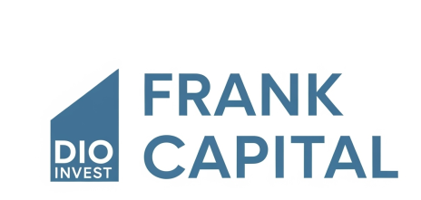

 | Dio Invest & Frank_ capital
 | Requisistos
 | Salário inicial |  | R$ 15,000.00
 | Rendimento Carteira |  | 0.90%
 | Sugestão de Investimento (25%) |  | R$ 3,750.00

 | INVESTIMENTO MENSAL
 | Quanto investir por mês ? |  | R$ 1,500.00
 | Quanto tempo investir? |  | 10
 | Taxa de Rendimento mensal ? |  | 1.08%
 | Patrimônio acumulado ? |  | R$ 364,926.32
 | Dividendos Mensais ? |  | R$ 3,284.34

 | Entradas e cenários |  | Recebíveis
2 | Quanto em 5 Anos ? | R$ 40,841.44 | R$ 367.57
5 | Quanto em 10 Anos ? | R$ 125,665.37 | R$ 1,130.99
10 | Quanto em 15 Anos ? | R$ 364,926.32 | R$ 3,284.34
20 | Quanto em 20 Anos ? | R$ 1,687,797.60 | R$ 15,190.18
30 | Quanto em 25 Anos ? | R$ 6,483,254.48 | R$ 58,349.29

 | PERFIL | Moderado
 | VALOR A SER INVESTIDO POR MÊS | R$ 1,500.00

 | TIPO DE FII | Percentual Sugerido | Valores
 | CURSOS EAD | 50% | R$ 750.00
 | GRADUAÇÃO | 20% | R$ 300.00
 | TECNÓLOGOS | 5% | R$ 75.00
 | BACHARELADO | 10% | R$ 150.00
 | EXTENSÃO | 5% | R$ 75.00
 | PÓS-GRADUAÇÃO | 10% | R$ 150.00
 |  |  | R$ 1,500.00

